1013_1020
10/13~10/20
工作項目 | 檔案 | 使用技術 | 說明
修改首頁樣式 | taichung.php | css | 調整首頁背景圖片 | <body style="background-image: url('images/back.jpg');"> | line 11
 |  |  | icon遮罩 | <img src="images/member.png" style="border-radius:50%;width:60%;" alt=""> | line 132:142
 |  |  | 修正icon圖片置中 | <div class="col-xs-6 col-md-3" style="text-align:center;"> | line 132:142

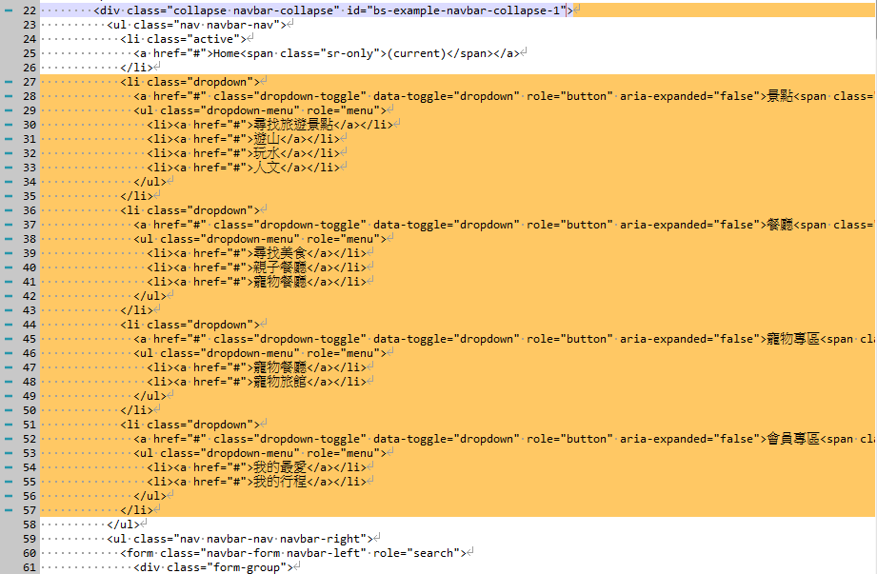
 |  | boostrap | 修正手機板平板位置錯誤問題 | <div class="col-xs-6 col-md-3" style="text-align:center;"> | line 132:142
server安裝xampp |  |  | 安裝apache.mysql
移除導覽列討論後不必要項目

建立版本控制 |  | git
本周(10/21~10/27)預計完成計畫
確認網頁主風格
確認資料庫結構(data schema).增加資料表
製作景點相關頁面
維護文件
確認主機外部網頁無法流覽問題

